Hoja1
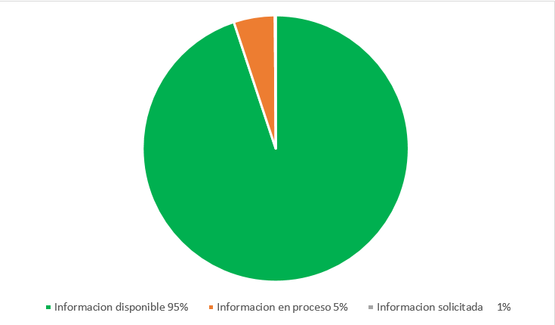

 |  |  |  | Comisión Presidencial de Apoyo al Desarrollo Barrial
 |  |  |  | Creada mediante el decreto 311-97. De fecha 31 de julio 1997
Balance de gestión Oficina Libre Acceso a la Información OAI del primer trimestre año Enero- Marzo 2018

 |  |  | Respuesta
 |  |  | Resueltas |  | Rechazadas
Medio de solicitud | Recibidas | Pendientes | < 5 dias | 5 dias > | < 5 dias | 5 dias >
Fisica | 0 | 0 | 0 | 0 | 0 | 0
Electronica | 1 | 0 | 1 | 0 | 0 | 0
311 | 0 | 0 | 0 | 0 | 0 | 0
Otra | 0 | 0 | 0 | 0 | 0 | 0
Total | 1 | 0

